Sheet1
1 | 米饭 | 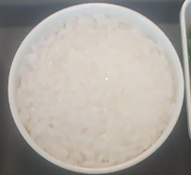
2 | 豆角炒茄子 | 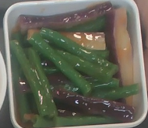
3 | 辣椒炒肉 | 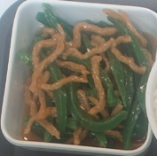
4 | 梅菜扣肉 | 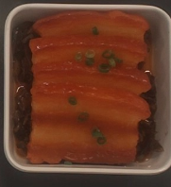
5 | 花生米 | 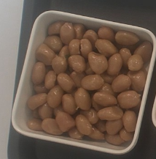
6 | 红烧肉 | 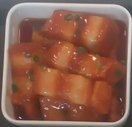
7 | 玉米火腿炒豌豆 | 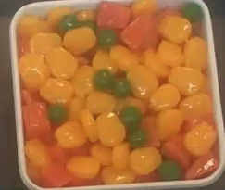
8 | 糖醋里脊 | 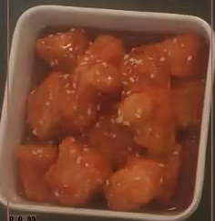
9 | 冬瓜炒肉片 | 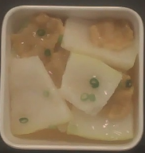
10 | 辣子鸡丁 | 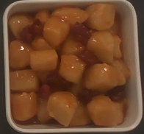
11 | 凉拌豆皮 | 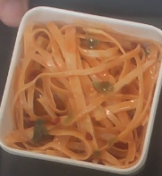
12 | 芹菜豆干 | 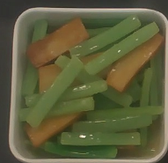
13 | 炒土豆丝 | 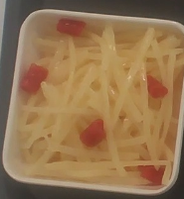
14 | 炒豆角 | 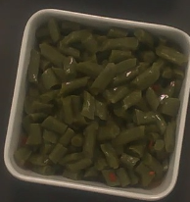
15 | 娃娃菜 | 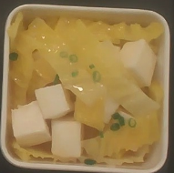
16 | 鸡蛋火腿 | 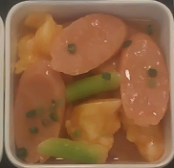
17 | 鱼香肉丝 | 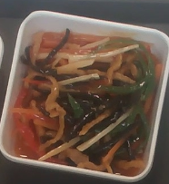
18 | 土豆牛肉 | 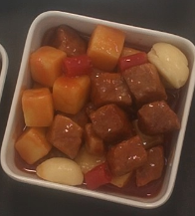
19 | 西红柿炒鸡蛋 | 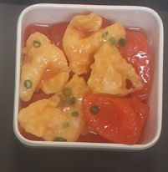
20 | 肉末茄子 | 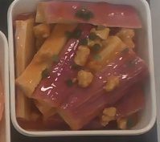
21 | 炒竹笋 | 